Cost parametres
 |  | Bränsleslag
 |  | Fossil diesel |  |  | Fossil free diesel, HVO |  |  | Biogas, Flytande CBG |  |  | BEV
 |  |  |  |  |  |  |  |  |  |  |  |  |  |  | Fuel cost
 | Vehicle type | A | B | C | A | B | C | A | B | C | A | B | C |  |  | Exkl Tax/Moms | Inkl Tax/Moms
 |  | Local | Regional | Long distance | Local | Regional | Long distance | Local | Regional | Long distance | Local | Regional | Long distance |  | Product | Cost per unit, exkl | Cost per unit, exkl2 | Source
 | Per day | 100km | 200km | 500km | >100 km | >200 km | >400 km | >100 km | >200 km | >400 km | >100 km | >200 km | >400 km |  | Fossil diesel | 22.544 | 28.18 | CircleK
 | Per yaer | 2500 | 5000 | 12500 | 2500 | 5000 | 12500 | 2500 | 5000 | 12500 | 2500 | 5000 | 12500 |  | HVO | 25.888 | 32.36 | Energifabriken
SE | EN |  |  |  |  |  |  |  |  |  |  |  |  |  | BioGas, CBG | 18.792 | 23.49 | Svensk Biogas
Fasta kostnader | Fixed cost |  |  |  |  |  |  |  |  |  |  |  |  |  | Elektric, mixed depot/public | 2.4 | 3 | Se sep calculation
 | Investment | 2,150,000 | 2,400,000 | 3,700,000 | 2,150,000 | 2,400,000 | 3,700,000 | 2,400,000 | 2,650,000 | 3,950,000 | 3,700,000 | 4,100,000 | 6,200,000
Avskrivning |  | 5 | 5 | 5 | 5 | 5 | 5 | 5 | 5 | 5 | 6 | 6 | 6
Ränta | Fi | 3% | 3% | 3% | 3% | 3% | 3% | 3% | 3% | 3% | 3% | 3% | 3% |  | Electric costs | Exkl Tax/Moms | Inkl Tax/Moms | Andel
 |  |  |  |  |  |  |  |  |  |  |  |  |  |  | Depot charging cost | 1.6 | 2 | 0.8
År |  |  |  |  |  |  |  |  |  |  |  |  |  |  | Public charging cost | 5.6 | 7 | 0.2
Förväntad livslängdsfaktor | Expected life span | 7 | 7 | 7 | 7 | 7 | 7 | 7 | 7 | 7 | 8 | 8 | 8 |  | Result, Mix | 2.4 | 3
 |  |  |  |  |  |  |  |  |  |  |  |  |  |  | Link to update source
 | Avskrivning, fast del |  |  |  |  |  |  |  |  |  |  |  | 620000
 | Räntekostnad |  |  |  |  |  |  |  |  |  |  |  | 111600
 | Fordonskatt |  |  |  |  |  |  |  |  |  |  |  | 14005
 | Försäkringar, skador |  |  |  |  |  |  |  |  |  |  |  | 24000
 | Övriga fasta kostnader |  |  |  |  |  |  |  |  |  |  |  | 47100

 | Fixed cost per Year | 369,519 | 402,591 | 574,562 | 369,519 | 402,591 | 574,562 | 402,591 | 435,662 | 607,634 | 521,705 | 568,905 | 816,705

Rörliga kostnader, sträcka | Variable cost, Distance

 | Fuel consumtion per 100km | 3.4 | 3.9 | 4.3 | 3.4 | 3.9 | 4.3 | 2.1 | 2.4 | 2.7 | 13 | 16 | 22 | Förbrukning per enhet ( Liter/KG/kWh)

 | Alt A | 76.6496 | 87.9216 | 96.9392 | 88.0192 | 100.9632 | 111.3184 | 39.4632 | 45.1008 | 50.7384 | 31.2 | 38.4 | 52.8
 | Cost per 100km | 70.53 | 80.9 | 89.2 | 86.17 | 98.84 | 108.98 | 94.64 | 97.32 | 101.18 | 39 | 48 | 66 | Gasum kalkylator
 | Cost per Year | 176,325 | 404,500 | 1,115,000 | 215,425 | 494,200 | 1,362,250 | 236,600 | 486,600 | 1,264,750 | 97,500 | 240,000 | 825,000
 |  |  |  |  |  |  |  |  |  |  |  |  |  |  | Local/Small truck

Klimatavtryck | Climate footprint

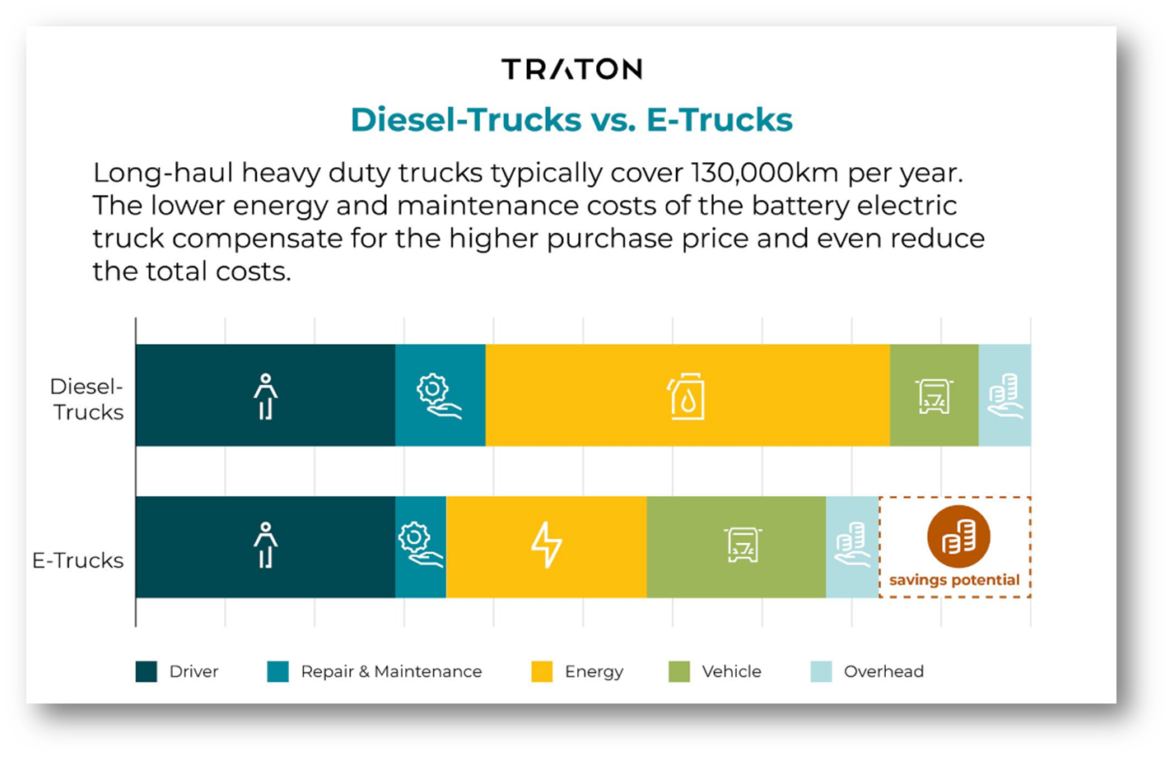
Energiåtgång/mil | kWh/10km | 33.2 | 38.1 | 42 | 32.1 | 36.8 | 40.6 | 35.6 | 40.9 | 45.1 | 13
 | Index vs diesel | 100 | 100 | 100 | 96.7% | 96.6% | 96.7% | 107.2% | 107.3% | 107.4% | 39.2% | 0.0% | 0.0%
Klimatavtryck | Climate footprint
CO2e, gram/km | CO2 emission | 913 | 1048 | 1155 | 154 | 177 | 195 | 79 | 91 | 100 | 0 | 0 | 0
Livscykelutsläpp, ton | Life cycle | 160 | 367 | 1011 | 27 | 62 | 170 | 14 | 32 | 88 | ? | ? | ?

Rörliga kostnader, Service&Rep | Variable cost, Service&Maintance

Kringkostnader | Surronding cost
Däck | Tyre | 3.85 | 4.4 | 5.9 | 3.85 | 4.4 | 5.9 | 3.85 | 4.4 | 5.9 | 4 | 4.6 | 6.1 | Price per 10 km
Service&Rep | Service&aftermarket | 16 | 10.1 | 7.15 | 16 | 10.1 | 7.15 | 17 | 11.1 | 8.15 | 10.5 | 6.6 | 4.65 | Price per 10 km | Biogas + 1kr, BEV lower materialcost 5000 instead 15000+ 1,5 lägre rörlig
 | Sub total | 19.85 | 14.5 | 13.05 | 19.85 | 14.5 | 13.05 | 20.85 | 15.5 | 14.05 | 14.5 | 11.2 | 10.75
 |  |  |  |  | 0 | 0 | 0 | 1.00 | 1.00 | 1.00 | -5.35 | -3.30 | -2.30 | Price

Kostnad per år | Cost per Year | 49,625 | 72,500 | 163,125 | 49,625 | 72,500 | 163,125 | 52,125 | 77,500 | 175,625 | 36,250 | 56,000 | 134,375

Rörliga kostnader, Tid | Variable cost, Time

 | Personal cost per hour | 277 | 277 | 277 | 277 | 277 | 277 | 277 | 277 | 277 | 277 | 277 | 277

 | Cost per Hour

HK kostnader | Overhhead costs

